상품제안서
라미 스튜디오 볼펜 268 | 상품코드: F19410

 |  |  |  |  |  |  | 02-412-0044 | www.easy1.co.kr
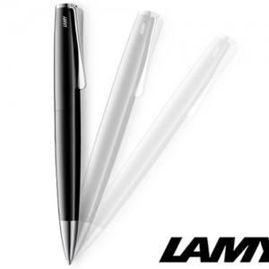

【상세/제작정보】

【인쇄/포장옵션】 | 레이저, 개별인쇄 / 포장지포장

【공급단가】 | 수량 | 30~ | 100~ | 500~ | 1,000~ | 2,000~
*VAT별도 | 단가 | 77,620원 | 76,380원 | 74,520원 | 72,650원 | 71,410원

【상품 URL】 | https://dev.easy1.co.kr:443/src/goods_detail.php?gdno=19410

